入力について
 | 2023年度 営業日報について

① | 管理番号 | 管理用データ。
② | 日付 | 直接入力不可。ダブルクリックにてカレンダーから入力。
③ | 行動内容 | 直接入力不可。リストから選択。
④ | エリア | 直接入力不可。リストから選択。
⑤ | コード | コードがない場合はブランク可。コードがある場合は、00から始まるABSの得意先CD.を入力。半角英数字。
 |  | ただし、得意先_Listに登録がある場合は「訪問先名得意先名」から選択可。
⑥ | 訪問先名 得意先名 | 直接入力可。ただし、「得意先_List」に登録がある場合は「訪問先名得意先名」から選択可。
⑦ | 直送先名 | 直接入力可。ただし、「得意先_List」に登録がある場合は「訪問先名得意先名」から選択可。
⑧ | 重点 顧客 | 直接入力不可。リストから選択。ただし、「得意先_List」に登録がある場合は「訪問先名得意先名」から選択可。
⑨ | ランク | 直接入力不可。リストから選択。ただし、「得意先_List」に登録がある場合は「訪問先名得意先名」から選択可。
⑩ | 面談者 | 直接入力。
⑪ | 滞在 時間 | 直接入力不可。リストから選択。
⑫ | デザイン 提案有無 | 直接入力不可。リストから選択。
⑬ | デザイン種別 | 直接入力。ただし、一度入力したアイテムで、出稿・不採用でなければ「デザインNo.」から選択可。
⑭ | デザイン名 | 直接入力。ただし、一度入力したアイテムで、出稿・不採用でなければ「デザインNo.」から選択可。
⑮ | デザイン 進捗状況 | 直接入力不可。リストから選択。
⑯ | デザインNo. | 直接入力。半角英数字。ただし、一度入力したアイテムで、出稿・不採用でなければダブルクリックでリストから選択可。
⑰ | 商談内容 | ダブルクリックで入力欄から入力。
⑱ | 次回プラン | ダブルクリックで入力欄から入力。
⑲ | 競合他社情報 | ダブルクリックで入力欄から入力。
⑳ | コメント | ダブルクリックで入力欄から入力。
㉑ | 上長 | ダブルクリックでチェックマークが表示。
㉒ | 山澄 常務 | ダブルクリックでチェックマークが表示。
㉓ | 岡本 常務 | ダブルクリックでチェックマークが表示。
㉔ | 中野 次長 | ダブルクリックでチェックマークが表示。
㉕ | デザインNo. 枝なし | 管理用データ。

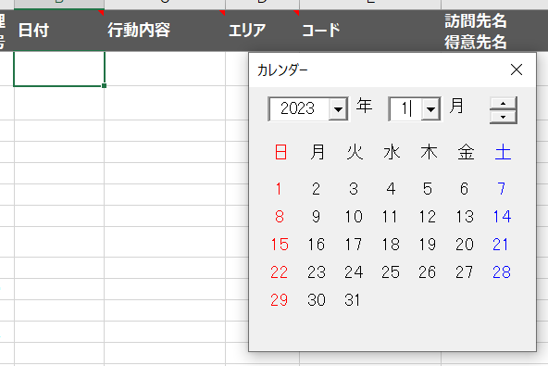
② | 日付 |  |  | 日付のセルをダブルクリック。
 |  |  |  | カレンダーが表示。
 |  |  |  | 対象日をクリック。

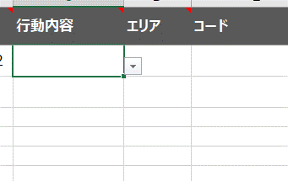
② | 行動内容 |  |  | 直接入力不可。
 |  |  |  | 行動内容のセルをアクティブにすると矢印が
 |  |  |  | 表示。リストから選択。

 |  | 行動内容で「外出時間」を選択した場合、「外出活動時間」の入力画面が表示。
 |  | 登録後は、⑰商談内容に入力される。

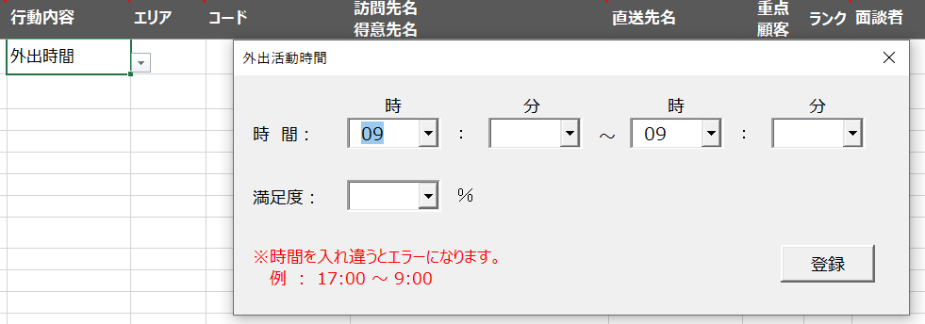

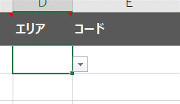
③ | エリア |  | 直接入力不可。
 |  |  | エリアのセルをアクティブにすると矢印が表示。
 |  |  | リストから選択。
 |  |  | （都道府県が表示）

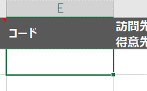
④ | コード |  | 直接入力可。
 |  |  | ABSに登録されている「00」から始まるコードを入力。
 |  |  | 半角英数字で入力。デフォルトでは半角英数字に設定済み。

 |  |  | ただし、Sheets(得意先_List）にて登録してある場合は、
 |  |  | 「訪問先名得意先名」から選択可。

⑥ | 訪問先名得意先名 |  | ⑥・⑦は直接入力可。
⑦ | 直送先名 |  | ⑧・⑨直接入力不可。リストから選択。
⑧ | 重点顧客 |  | 訪問先名得意先名のセルをダブルクリックすると登録リストが表示。
⑨ | ランク |  | ただし、Sheets(得意先_List）にて登録してあることが条件。
 |  |  | 登録リストから選択した場合、
 |  |  | 「コード」・「訪問先名得意先名」・「直送先名」・「重点顧客」・
 |  |  | 「ランク」が自動的に入力される。
 |  |  | コードがなくてもリスト作成は可能。量販店など登録しておけば
 |  |  | リストから入力が可能。

 |  | Sheets(得意先_List）の内容

 |  | ⑧の「重点」を選択すると、訪問先名得意先名は赤色で表示される。

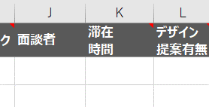
⑩ | 面談者 |  | 直接入力。

⑪ | 滞在時間 |  | 直接入力不可。
 |  |  | エリアのセルをアクティブにすると矢印が表示。
 |  |  | リストから選択。

⑫ | デザイン提案有無
⑬ | デザイン種別
⑭ | デザイン名
⑮ | デザイン進捗状況
⑯ | デザインNo.

 |  | ⑫・⑬・⑮は、直接入力不可。リストから選択。
 |  | ⑭は直接入力。
 |  | ⑯は半角英数字で入力。デフォルトでは半角英数字に設定済み。

 |  | ただし、一度入力した継続案件の場合、デザインNo.をダブルクリックするとリストが表示され選択が可能。
 |  | 「エリア」・「コード」・「訪問先名得意先名」・「直送先名」「重点」・「ランク」・「デザイン提案有無」・「デザイン種別」・
 |  | 「デザイン名」・「デザインNo.」が自動的に入力される。
 |  | ※出稿・不採用は次回より表示されない

⑰ | 商談内容 | ⑰・⑱・⑲・⑳直接入力可。ダブルクリックすると入力用画面が表示。入力後「書込」ボタンをクリック。
⑱ | 次回プラン | 入力用画面では、日報の左側の見えなくなる部分も表示される。
⑲ | 競合他社情報 | ⑳コメントについては。⑰・⑱・⑲が一括で確認できる。
⑳ | コメント
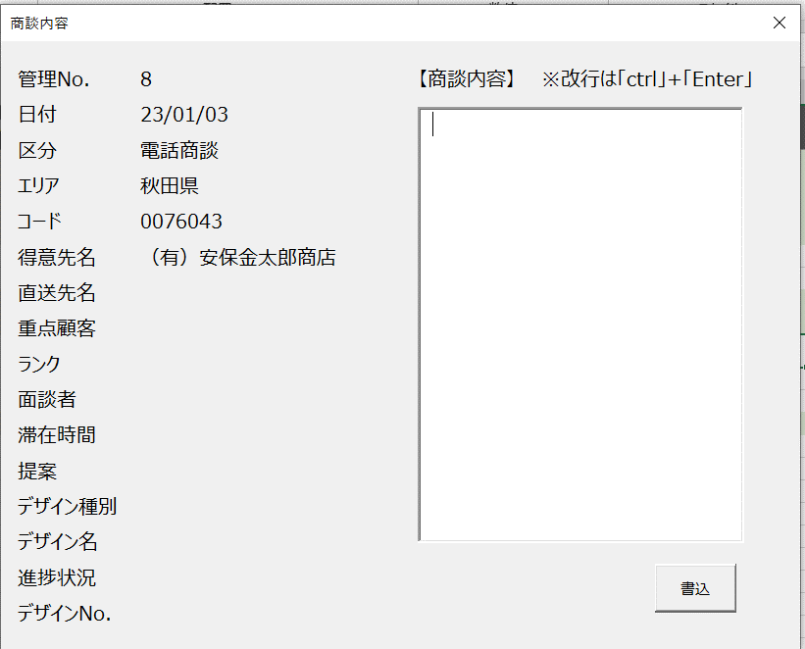
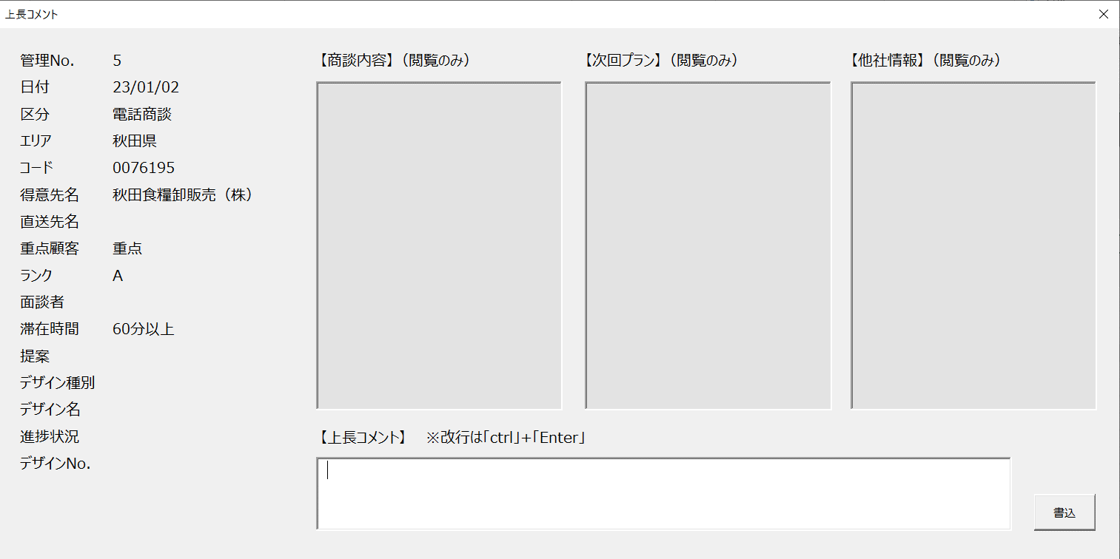

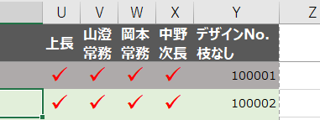
㉑ | 上長 | ㉑・㉒・㉓・㉔ ダブルクリックでチェックマークが表示
㉒ | 山澄常務
㉓ | 岡本常務
㉔ | 中野次長

 | 注意
 | 入力されたデータは、次回Ｅxcelファイルを起ち上げた時に集計をおこなう。
 | 「日付」・「提案有無」・「デザインNo」・「デザイン進捗」の入力が正しくないと不具合をおこす。
 | 3,500行を超えるとエラーが起きる。

